催事参加申込書
イオン草津「イオンの近江の国魅力発見フェア」催事参加申込書
【搬入日】2026年7月2日(木) 【開催日】2026年7月3日(金)～7月5日(日)

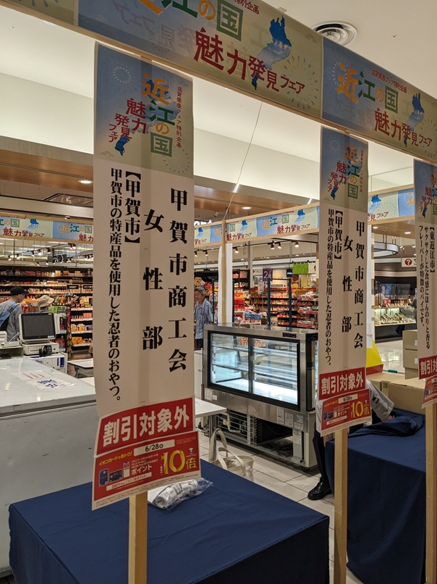
①申込者情報 |  |  |  |  |  |  | ※本書は面談時に必要な書類となります。正確にご記入ください。
会社名 （または屋号） |  |  |  |  |  |  |  | 役職・担当者氏名
所在地 |  |  |  |  |  |  |  | 会社TEL
担当者TEL |  |  |  |  |  |  |  | 担当者E-mail
主要 取扱品目
広告チラシ・看板表記名 （上記会社名と異なる場合のみ記載） |  |  |  |  |  |  |  | 試食の有無 |  |  | 試食をする予定 |  | 試食をしない予定 |  | 看板表記名
企業PR文（セールスコピー） ※20文字程度 |  |  |  |  |  |  |  |  |  |  |  |  |  | 0 | 企業PR文イメージ
提出書類の確認 |  |  | 本申込書 ・ 商品リスト ・ ＰＬ保険写 ・ 食品表示ラベル ・ 商品画像（チラシ掲載分）

②確認事項（本フェアへの申込にあたっては、下記の点をすべてご了承いただく必要があります。）
No. | 確認項目 |  |  |  |  |  |  |  |  |  |  | チェック欄 （プルダウンで選択）
1 | 申込時 | 出展料は無料ですが、フェア期間中の売上額の一部が販売手数料として必要となります（食品15％、非食品20％）。なお、今回のフェアについては農産物、生肉、生魚等の生鮮食品、米、タバコ、酒類はご出品できません。
2 |  | 申込者はPL保険（生産物賠償責任保険）に加入している必要があります。申込時に「PL保険証」を併せてご提出ください。また、食品衛生と品質表示に関しては食品衛生法・JAS法・国の基準に準じることとします。なお、申し込み時点でPL保険に未加入の場合は、出展決定後すみやかに加入してください。
3 |  | 申込者については書面による一次選考を行います。一次選考通過者は、5月13日・18日開催の商談会にてイオンとの直接面談を行い、出展可否を決定します。
4 |  | 出品する食品の組性・原材料原産地・原材料、添加物表記・消費期限・保存方法・製造者・アレルギー物質表示は的確に表示してください。特定原材料（小麦、卵、乳、そば、落花生、えび、かに、 くるみ）の明記は必須です。また、栄養成分表示、重量割合上位第1位の原料について原産地表示を行ってください。※別シート参照
5 | 開催期間中 | 開催期間中の商品取引は「消化仕入方式」となります。店頭において商品が顧客に売れた時点で、イオン側がその商品を仕入れたことと見なします。フェア終了後、売れ残った商品についてはすべてお持ち帰りいただきます。
6 |  | フェア期間中に販売する商品については、原則、提出資料「(2)商品リスト」で事前登録のあったものが対象となります。なお、並行輸入品は一切販売できません。
7 |  | フェア期間中は、売り場に1名以上の駐在員が必要となります（原則事前登録）。なお、食品を出展される方は搬入日7月2日（木）に試食従事者は「1カ月以内」駐在員は「2か月以内に発行された『検便証明書』」をご提出ください。
8 |  | フェア期間中の売上管理はすべてイオン側で行うこととし、自社レジ等の持ち込み、顧客との直接の金銭取引等は一切行えません。
9 |  | 出展位置・スペースはすべてイオン側で決定します。なお、会場の電気容量に限りがあるため、ご申請いただいた什器が使用できない場合もございますが、その際は出展決定後に別途連絡いたします。
10 |  | 試食を行う場合は、以下の点をすべて踏まえたうえでの実施をお願いいたします。 ・食品は「お客さまの命をあずかる」ことと認識し、安全・安心なサービスの提供に努めてください。 ・販売または試食の際は、お客様に対して推奨する商品のアレルゲンの確認を必ず行ってください。 ・お子さまへの試食は、必ず保護者の同意を得てから提供してください。 ・試食は、フェア会場内の自社ブース前にて実施してください。 ・試食スタッフの方は、手洗いを確実に実施し、衛生管理を徹底してください。 ・試食スタッフの方は、帽子・三角巾を着用し、髪の毛が混入しないようにしてください。 ・試食スタッフの方は、マスク・衛生手袋を着用し、1名様用の小分けした適量での試食提供をお願いします。 ・無人試食は禁止です。必ず有人試食として実施をお願いします。 未包装の商品を販売する場合も試食と同様の対応をお願い致します。
11 | 開催後 | 開催期間中に発生した売上は、フェア終了後に帳合先より出展者へ振り込みを行います。その際、先に述べた「販売手数料」および「振込にかかる手数料」を差し引いた金額を振り込みますので、予めご了承ください。

③什器・備品展開希望台数（必要数をご明記ください。下記什器等については原則、イオン側で用意します。別紙参考資料Ⓑをご覧ください）
名称 |  |  |  | サイズ | 必数 | 名称 |  | サイズ | 必数 | 名称 |  | サイズ | 必数
① 平台ワゴン |  |  |  | W1500 |  | ⑨ 片面冷蔵オープンケース |  | W1200 |  | 台下冷蔵庫 |  | W1500
② ヨーカン棒（平台ワゴン2段什器） |  |  |  | W1500 |  | ⑩ 片面冷蔵オープンケース |  | W1500 |  | ネット什器 |  | 180×90
③ ヨーカン棒（平台ワゴン2段什器） |  |  |  | W750 |  | ⑪ 片面冷蔵オープンケース |  | W1800 |  | スポットライト
④ テーブル |  |  |  | W900×D900 |  | ⑫ 片面冷凍オープンケース |  | W1200
⑤ テーブル |  |  |  | W900×D600 |  | ⑬ 片面冷凍オープンケース |  | W1500
⑥ 対面デリカケース （ワッフル、ケーキ他） |  |  |  | W1500 |  | ⑭ 片面冷凍オープンケース |  | W1800
⑦ ホットショーケース（コロッケ他） |  |  |  | W900 |  | ⑮ アイス用冷凍オープンケース |  | W1500
⑧ ガラスケース（宝飾用） |  |  |  | W1500×D600 |  | ⑯ 冷蔵・冷凍ストッカー （売場での商品保存用） |  | W1800

④持ち込み什器、備品（自社持込什器、電気容量、必数を明記。ガス他の火器類は使用できません）
名称 |  |  |  | 電気容量 |  | 必数 | 名称（その他あれば） |  |  | 電気容量 |  | 必数
スポットライト
ホットプレート
電気ポット
トースター
炊飯器
※電気の容量の関係で希望されても、使用できない場合があります。
⑤フェア開催期間中の駐在販売員情報（フェア期間中、店頭にて販売に従事する販売員の名前を明記）
氏名 |  |  | 7月2日(木) 前日準備 |  | 2026-07-03 |  | 2026-07-04 |  | 2026-07-05
 |  |  |  |  |  |  |  |  |  |  | ←駐在時間を
 |  |  |  |  |  |  |  |  |  |  | ご記入ください

⑥駐車場使用の申告（車で店舗に来店する場合はご記入ください（搬入日含む））
車名 |  |  |  | 車両番号 |  |  |  |  | 駐車期間

⑦商談日の日程調整（可能な時間帯すべてに○をご記入ください）
令和8年５月13日（水） １０時～１7時 大津市打出浜2-1 コラボしが２１ ５階 ミーティングルーム |  |  |  | 時間帯 |  | 時間帯 |  | 時間帯 |  | 時間帯
 |  |  |  | 10:00~10:30 |  | 13:00~13:30 |  | 15:00~15:30 |  | 17:00~17:30
 |  |  |  | 10:30~11:00 |  | 13:30~14:00 |  | 15:30~16:00 |  | 17:30~18:00
 |  |  |  | 11:00~11:30 |  | 14:00~14:30 |  | 16:00~16:30
 |  |  |  | 11:30~12:00 |  | 14:30~15:00 |  | 16:30~17:00

令和8年５月19日（火） １０時～１7時 大津市打出浜2-1 コラボしが２１ ５階 ミーティングルーム |  |  |  | 時間帯 |  | 時間帯 |  | 時間帯 |  | 時間帯
 |  |  |  | 10:00~10:30 |  | 13:00~13:30 |  | 15:00~15:30 |  | 17:00~17:30
 |  |  |  | 10:30~11:00 |  | 13:30~14:00 |  | 15:30~16:00 |  | 17:30~18:00
 |  |  |  | 11:00~11:30 |  | 14:00~14:30 |  | 16:00~16:30
 |  |  |  | 11:30~12:00 |  | 14:30~15:00 |  | 16:30~17:00

⑧要望事項・質問事項など

